Solicitud gráfica
 | Área: | Matemáticas |  |  | Fecha:
 | Grado: | 9
 | Título del tema: | Las sucesiones y las progresiones |  |  | ¿Cuaderno de estudio o recurso? | Recurso
 | Editor: |  |  |  | Motor del recurso | M101

 | Código guión o recurso: | MA_09_08_COrec240 | ← Para determinar este código, visite la hoja de Ayuda
 |  |  |  |  | ESPECIFICACIÓN DE ARCHIVOS A ENTREGAR
Núm. | Archivo Shutterstock o ruta en web | Imagen para: | Tipo | Ubicación de la imagen en el recurso M101 | Nombre imagen SMALL | Tamaño imagen SMALL | Nombre imagen ZOOM | Tamaño imagen ZOOM | Descripción | Observaciones
IMG01 | 321503972 | Recurso M101 | Ilustración | Contenido | MA_09_08_COrec240_IMG01n.png | 286 x 286 px | MA_09_08_COrec240_IMG01a.png | 500 x 500 px | docente escribiendo fórmula matemática, imagen de la pregunta 1 | 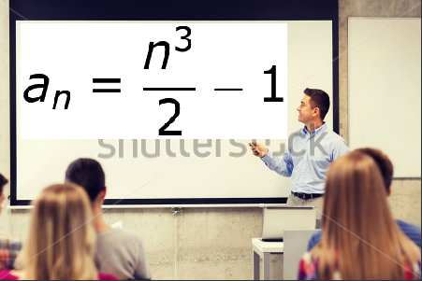
IMG02 | 111862268 | Recurso M101 | Ilustración | Contenido | MA_09_08_COrec240_IMG02n.png | 286 x 286 px | MA_09_08_COrec240_IMG02a.png | 500 x 500 px | niña con dinero en una mano y calculadora en la otra, imagen de la pregunta 2 | ninguna
IMG03 | 93705763 | Recurso M101 | Ilustración | Contenido | MA_09_08_COrec240_IMG03n.png | 286 x 286 px | MA_09_08_COrec240_IMG03a.png | 500 x 500 px | estudiante pensando, imagen de la pregunta 3 | ninguna
IMG04 | 106666490 | Recurso M101 | Ilustración | Contenido | MA_09_08_COrec240_IMG04n.png | 286 x 286 px | MA_09_08_COrec240_IMG04a.png | 500 x 500 px | un fractal imagen de la pregunta 4 | ninguna
IMG05 | 252978100 | Recurso M101 | Ilustración | Contenido | MA_09_08_COrec240_IMG05n.png | 286 x 286 px | MA_09_08_COrec240_IMG05a.png | 500 x 500 px | un vector representado en progresión, imagen de la pregunta 5 | ninguna
IMG06 | 80612959 | Recurso M101 | Ilustración | Contenido | MA_09_08_COrec240_IMG06n.png | 286 x 286 px | MA_09_08_COrec240_IMG06a.png | 500 x 500 px | dos jóvenes estudiando, imagen de la pregunta 6 | ninguna
IMG07 | 262414967 | Recurso M101 | Ilustración | Contenido | MA_09_08_COrec240_IMG07n.png | 286 x 286 px | MA_09_08_COrec240_IMG07a.png | 500 x 500 px | docente escribiendo fórmula matemática, imagen de la pregunta 7 | 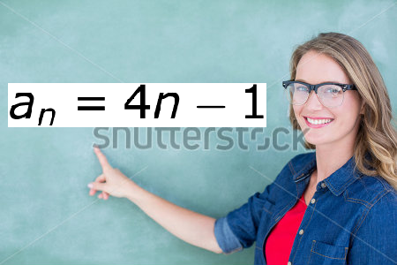
IMG08 | 338876312 | Recurso M101 | Ilustración | Contenido | MA_09_08_COrec240_IMG08n.png | 286 x 286 px | MA_09_08_COrec240_IMG08a.png | 500 x 500 px | estudiante pide la palabra, imagen de la pregunta 8 | ninguna
IMG09 | 68991931 | Recurso M101 | Ilustración | Contenido | MA_09_08_COrec240_IMG09n.png | 286 x 286 px | MA_09_08_COrec240_IMG09a.png | 500 x 500 px | escalera de cubos, imagen de la pregunta 9 | ninguna
IMG10 | 339475412 | Recurso M101 | Ilustración | Contenido | MA_09_08_COrec240_IMG10n.png | 286 x 286 px | MA_09_08_COrec240_IMG10a.png | 500 x 500 px | serie de líneas, se debe quitar la primera fila de abajo hacia arriba, imagen de la pregunta 10 | ninguna

